Sayfa1
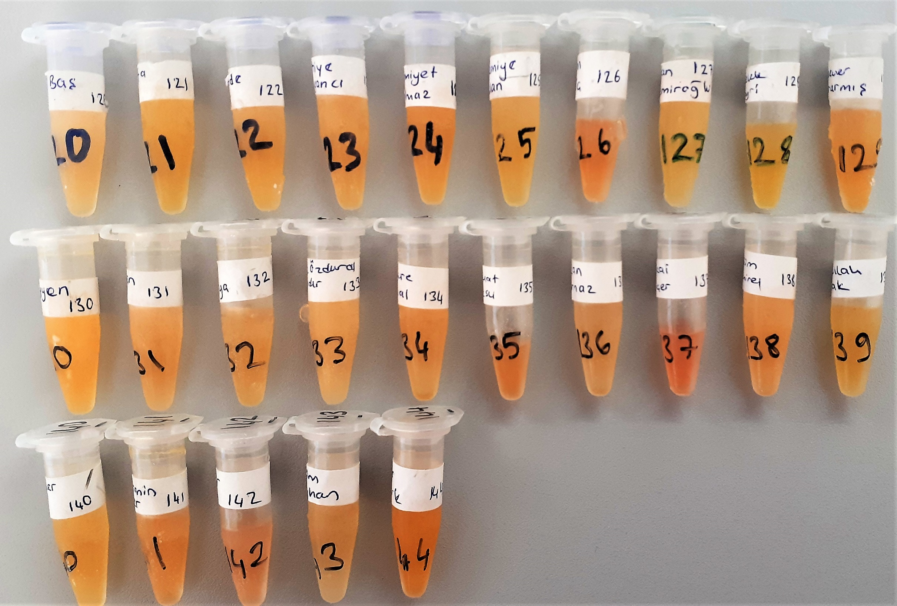
Numune Adı | TOS (µmol/L) | NOT
Ayşe Baş-120 | 7.39 | hafif lipemi
Mustafa Kaya-121 | 6.87
Tevhide Eker-122 | 6.3
Behiye Urgancı-123 | 6.63
Hamiyet Yılmaz-124 | 6.93
Nazmiye Arslan-125 | 5.17 | hafif lipemi
Metin Meriç-126 | 10.55
Zeycan Özdemiroğlu-127 | 6.34
Melek Bayri-128 | 7.51
Gülsever Kararmış-129 | 6.97
Müzeyyyen ince-130 | 4.62
Bircan Filiz-131 | 7.69
Şerife Çetinkaya-132 | 6.95
Melek Özduray Bayındır-133 | 5.74 | hafif lipemi
Menşure Curnal-134 | 6.44
Nihat Aksu-135 | 10.78
Hakan Kurnaz-136 | 5.68
Recai Biçer-137 | 18.6 | hafif hemolizli
Rasim Demirel-138 | 7.07 | hafif lipemi
Abdullah Torlak-139 | 7.51
Müyesser Esen-140 | 6.65
Nermin Eker-141 | 8.17
Yeter Kılıç-142 | 11.38
Sevim Beyhan-143 | 6.76
Emine Öztürk-144 | 6.22

Bu çalışmada "Relassay" marka kit kullanılmıştır.
Kullanılan cihaz: Mindray marka BS300 model tam otomatik biyokimya cihazı

TOS: Total Oxidant Status

